환경설정
1.JDK 다운로드
https://www.oracle.com/jp/java/technologies/javase/javase8-archive-downloads.html
2.환경변수 설정

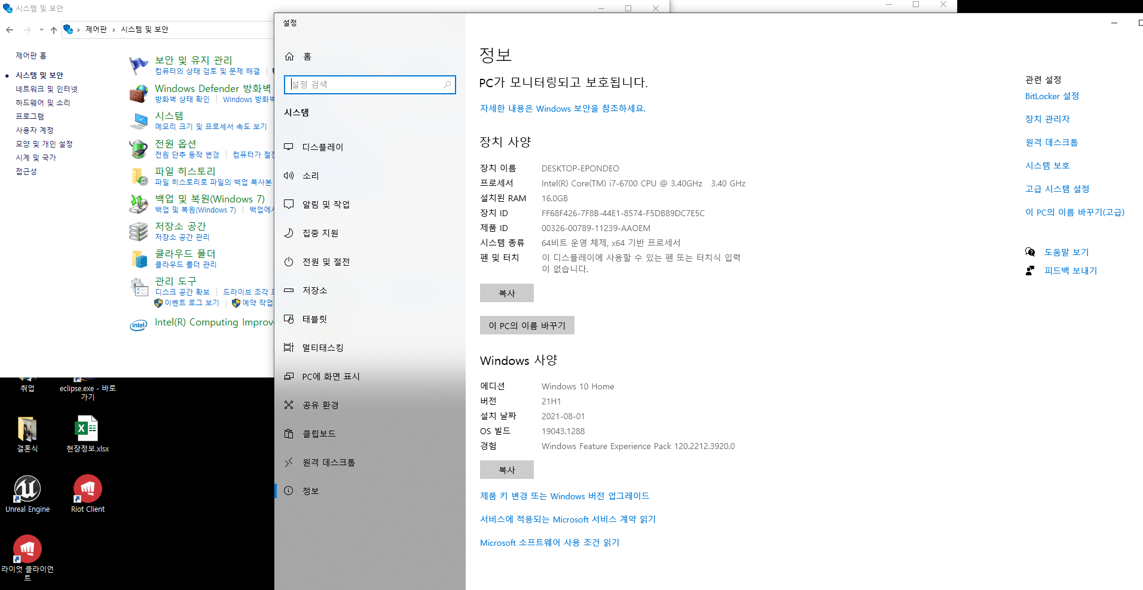

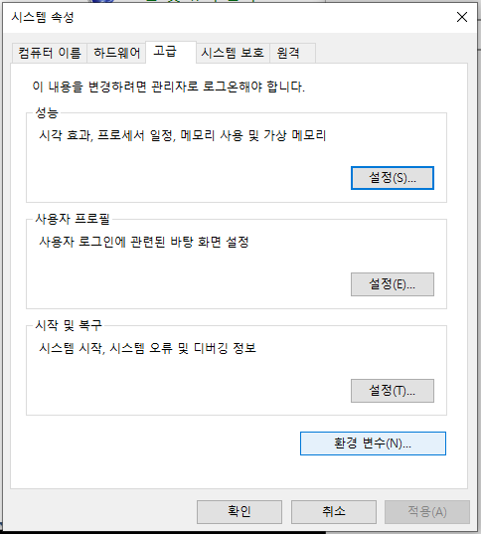
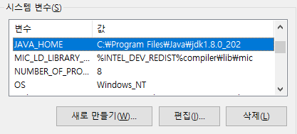
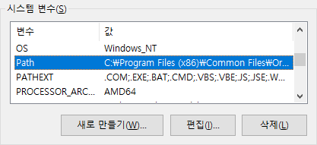
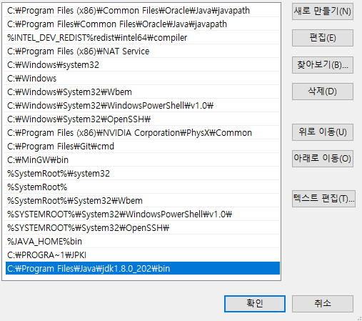
 |  | 새로만들기 |  | JAVA_HOME변수생성
 |  |  |  | JDK설치 경로

 |  | 편집 |  | JDK설치경로가 아니라 거기안에 bin폴더를 경로로 잡아줌

cmd에서 환경 변수 되었는지 확인 | javac입력
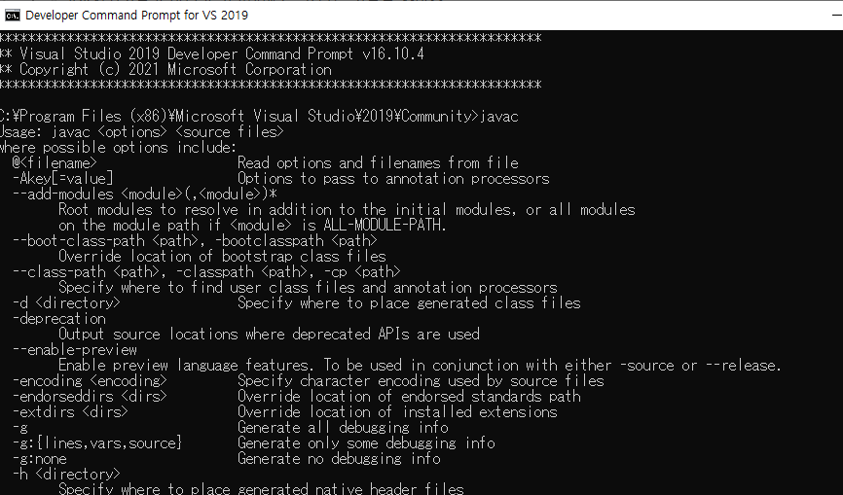

3.톰캣 설치
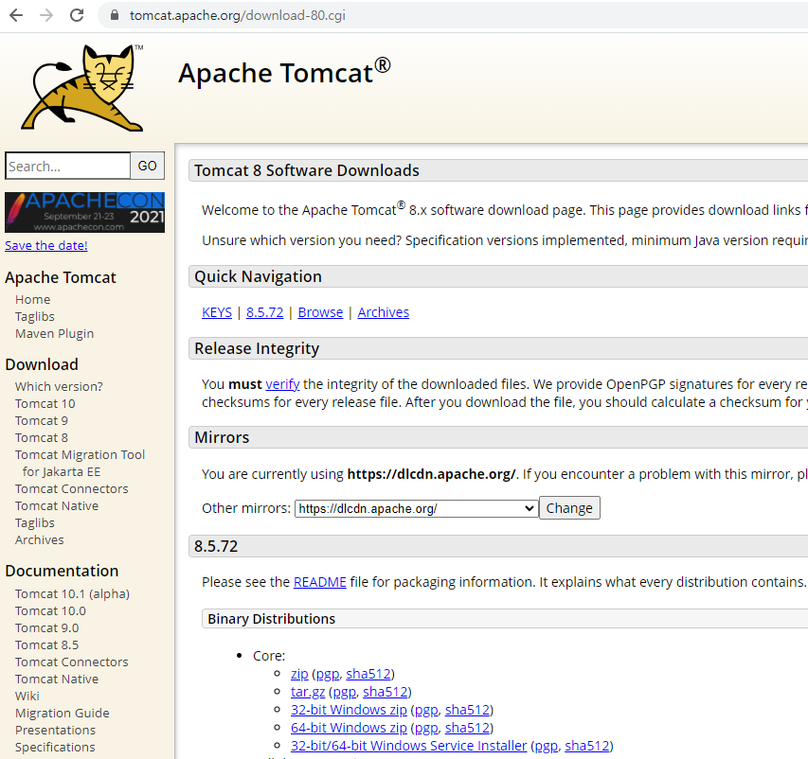

현재 C:에 JSP폴더를 만들어두었고 그곳에 압축을 푼 후에 제대로 서버가 실행하는지 확인 하는 것이 좋다.
확인 방법은 이하와 같다. Cmd는 관리자 권한으로 실행 할 것
cd로 톰캣 압축을 푼 폴더에 bin폴더로 이동해서 startup.bat을 실행 시킴 Server startup 이란 메시지를 확인하면 이상이 없다는 것.
그리고 이 창이 켜져 있어야 웹 서버가 작동을 하기 때문에 끄면 안됨
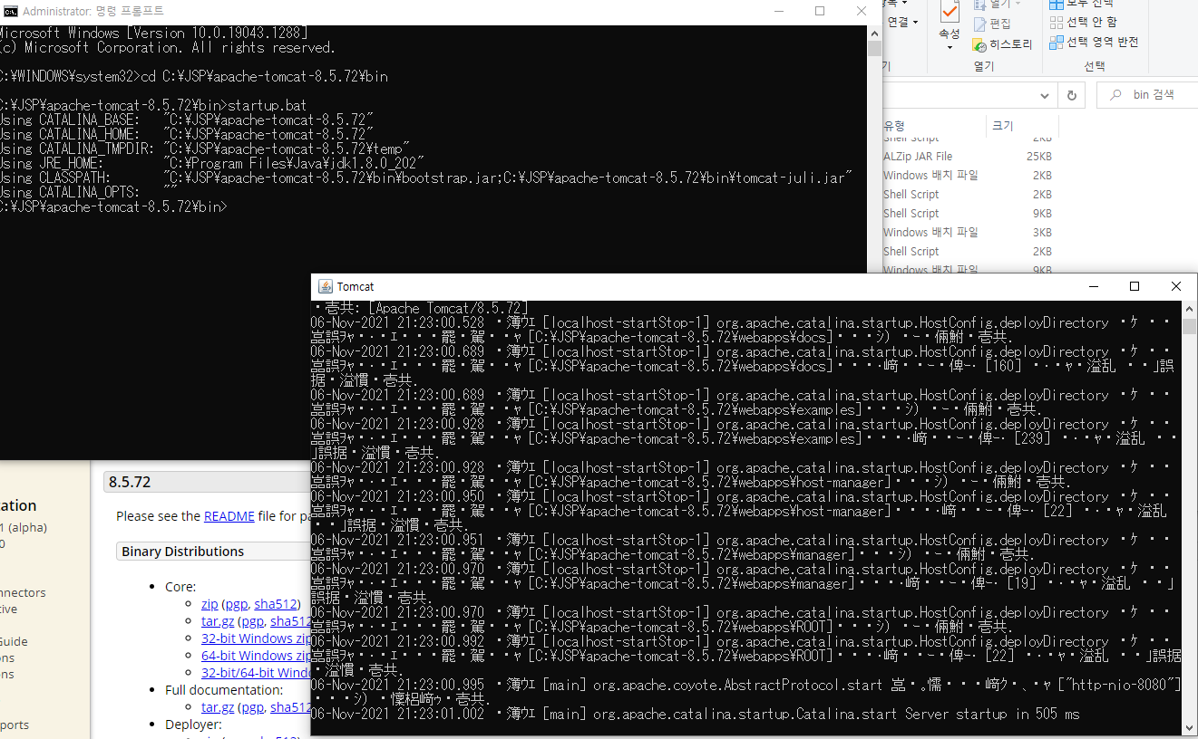

그 후 localhost8080으로 접속 | 이걸로 웹서버거 실행 되고 있음을 알 수 있다. |  | startup.bat파일이 실행되어 있어야 웹서버가 연결됨
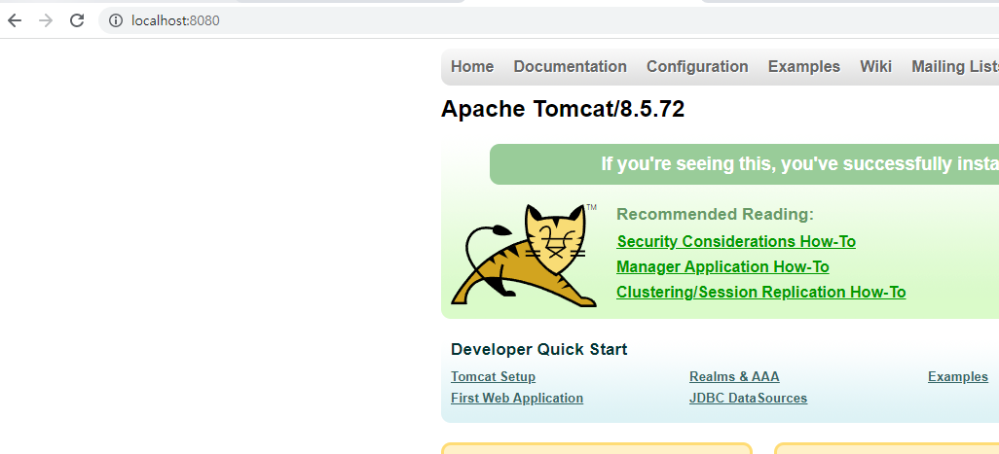

이걸 다 관리 해주는 통합개발 환경을 설치 해놓으면 다 알아서 해줌 그게 이클립스!!

4. 이클립스 설치

5.MySQL설치

태그・용어정리
<div> | division | 레이아웃을 나눌 때 사용 됨 | 큰 의미는 없음 가독성 올라가는 것이외에
<ul> | unordered list | 목록표시용 테그
<li> | list item | 목록의 항목 | 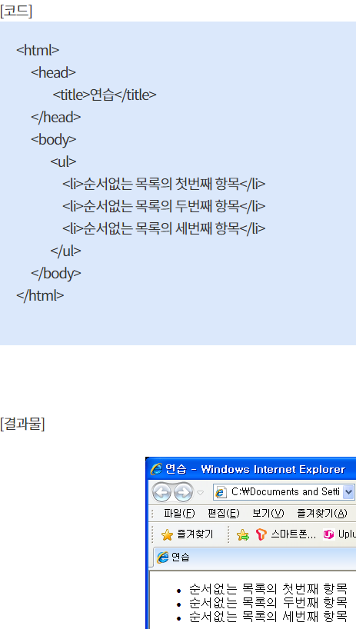 <ul></ul>태그 안에도 사용되며 목록의 각 항목을 나타내는 기능을 수행
<a> | anchor(닻) | 링크용 | (1) 링크로서의 기능 (2) 앵커(닻)으로서의 기능(링크의 타깃이 되는 기능)
<h> |  |  제목,표현 강조 | 숫자가 커질 수록 글자 크기 작아짐

HelloWorld
1. 프로젝트 생성
Dynamic Web Project 생성
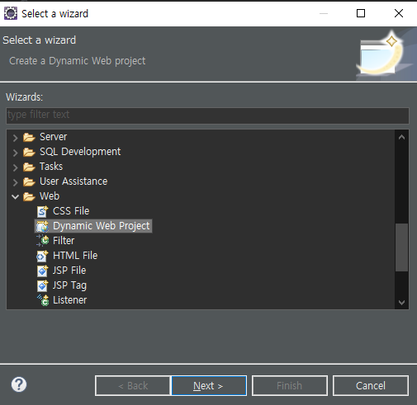

New Runtime으로 톰캣 연결 서버 설정
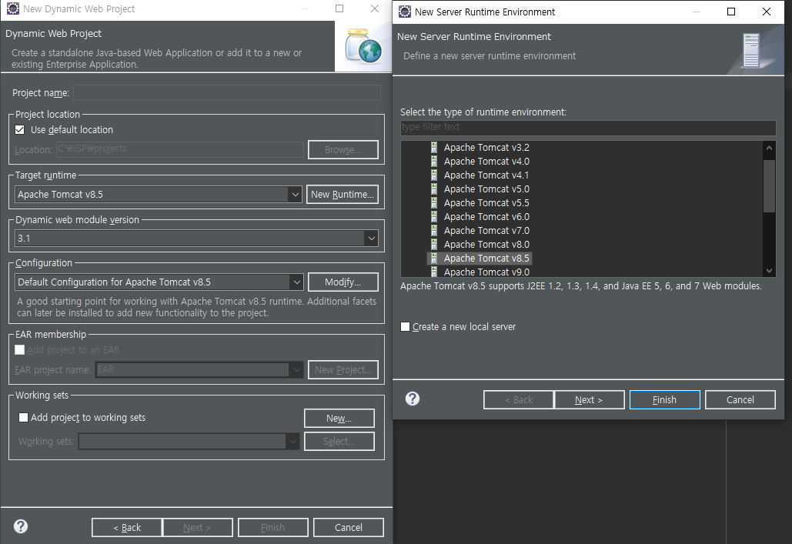

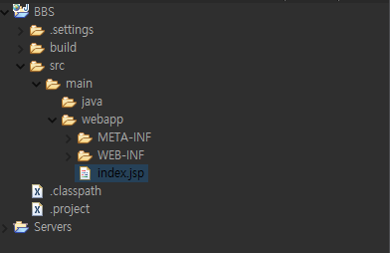
 |  | 가장 기본이 되는 첫 페이지

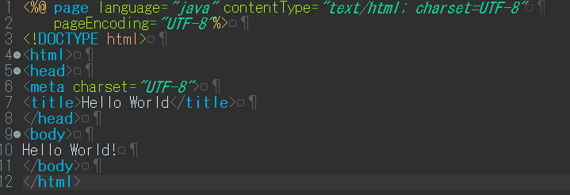

 | Hello World! 입력후 재생 버튼으로 실행
 | 서버에 연결되면서 Hello World! 출력확인

login
로그인 페이지 작성

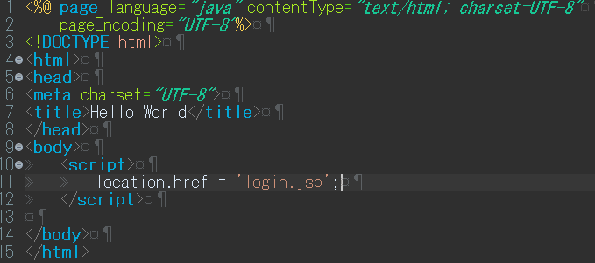
index.jsp 안에 내용 수정
 |  |  | .href로 참조처리 | login.jsp파일로 이동해라!

참고로 이하 구문으로 언어인코딩 처리 설정이됨

홈페이지 작성은 보통 디자인 후 기능을 입히는 순서로 작성 하는 경우가 많다.

여기선 부트 스트랩을 사용 할 예정 (CSS등 디자인을 편하게 해주는 사이트)

폴더에 압축을 푼후

이쪽에 복사 붙여넣기
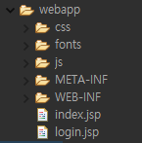

login.jsp 코드 작성

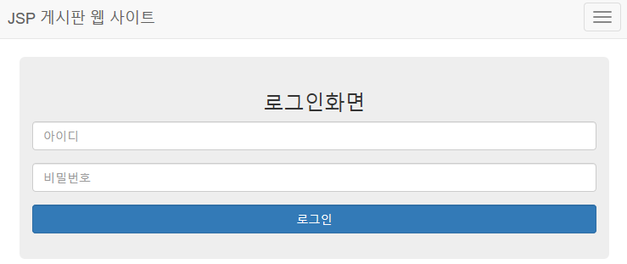

어떤 기기로도 화면이 자동으로 맞춰지도록하는 반응형 메타테크

스타일 시트를 참조하겠다.
즉 이 css를 이홈페이지의 스타일 시트로 쓰겠다고 선언

에니메이션 담당할 자바 스크립설정
jquery를 특정 홈페이지에서 가져올 수 있도록하고

네이게이션 구현

네비게이션 바
헤더부분 작성 | 홈페이지의 로고 같은 것이 들어 가는 부분

버튼을 생성 | span class의 icon-bar는 짝대기 하나 생성한 다는것 화면 작아질 경우 생성 되도록

brand란 로고 같은것. 보통 왼쪽 상단에 자리 잡힘
href는 jsp에 링크 걸어주는 장치

id를 data-target과 같이 지정해 주어야 같은 네비게이션바에 들어감

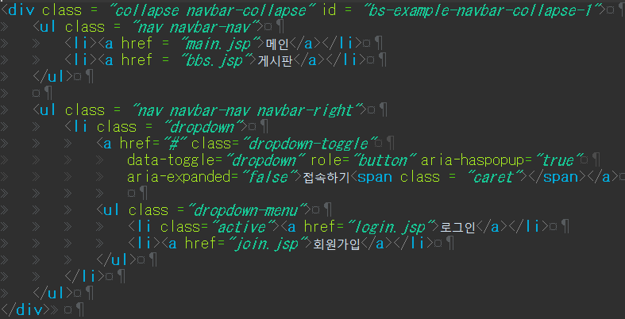
링크설정

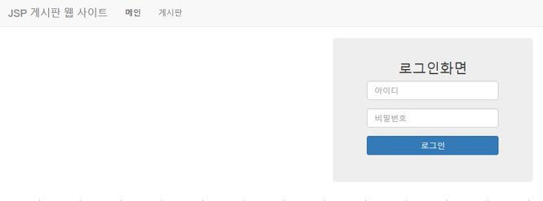


오른쪽에 설정
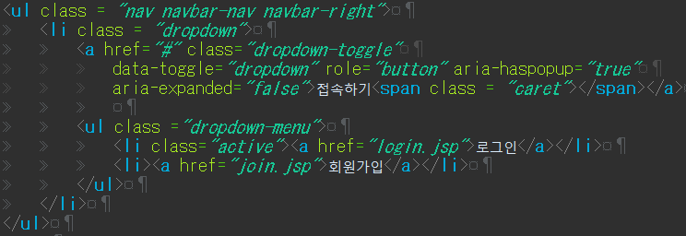
드랍다운형식설정

#은 현재 가르키고 있는 링크가 없다는 의미

의 아이콘 표시

드랍다운 목록생성 |  | 현재 선택된 현재의 홈페이지를 의미

<div>로 다음 작업 레이아웃 구분 시킨것

정보를 숨기며 보내는 메소드

loginAction이란 페이지로 로그인 정보를 보내겠다는 것

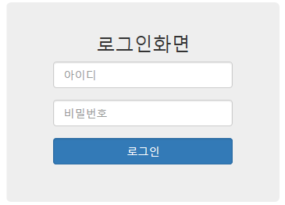

입력

아무것도 넣지 않았을 때 보여지는 글자

보내기 위한 것 submit

JRE버전수정
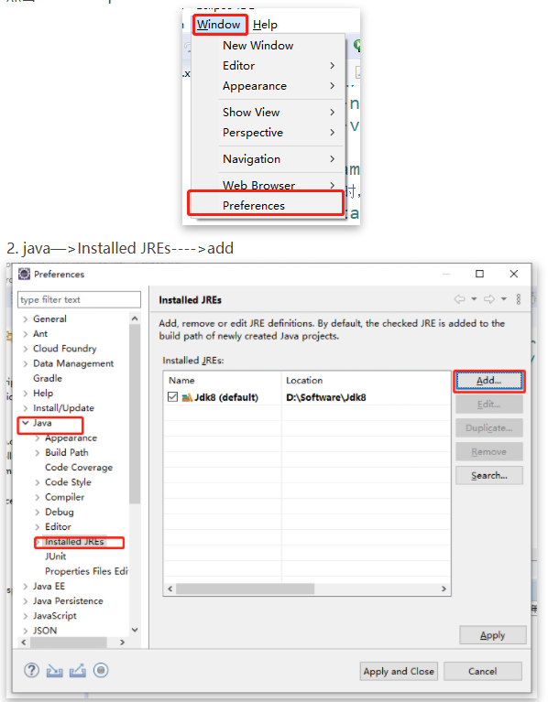
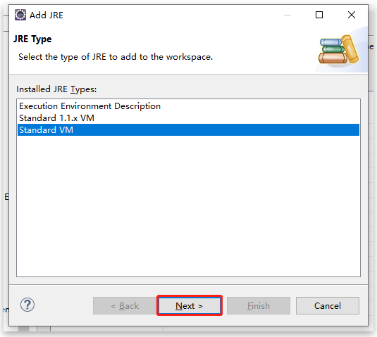
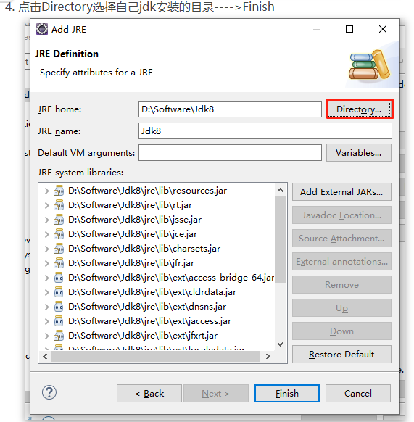
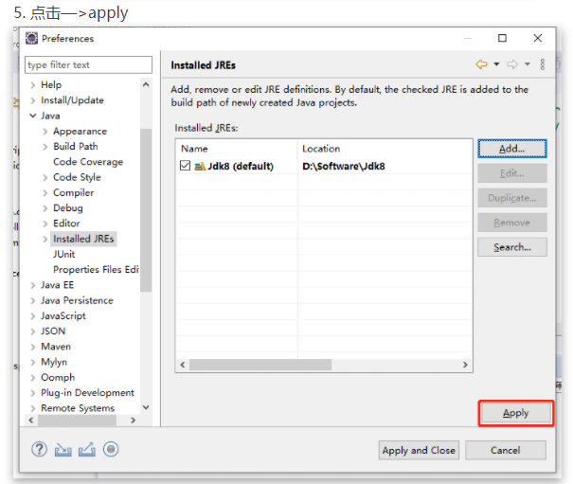
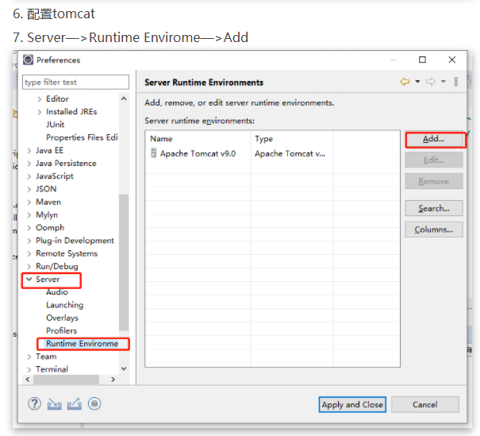
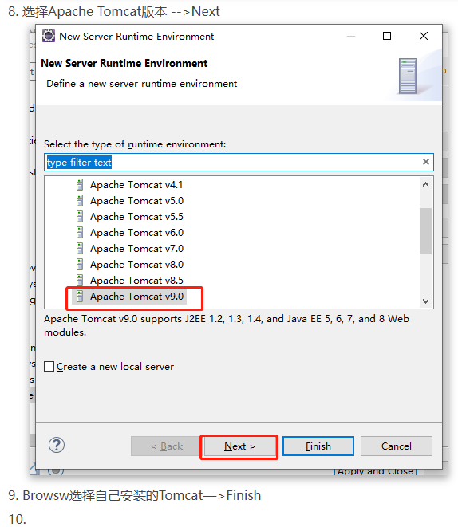
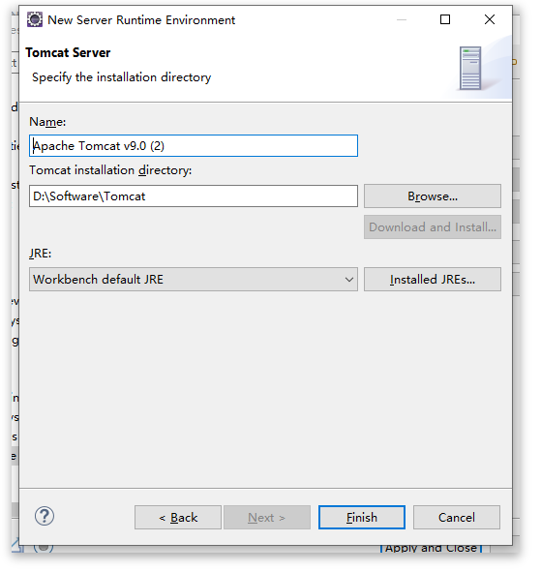
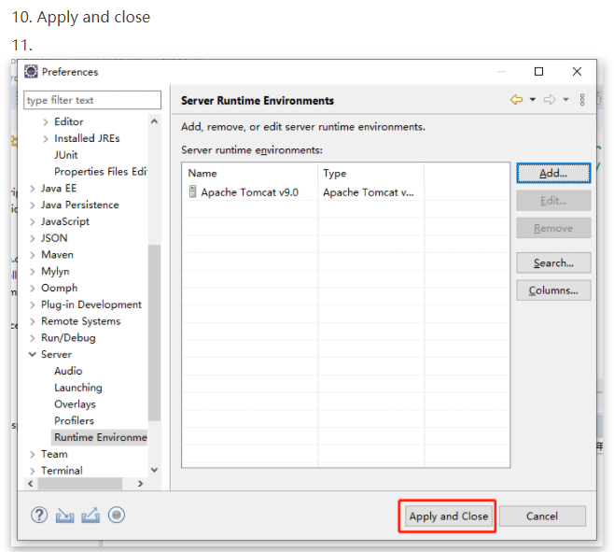
JRE버전 수정

